Sheet1
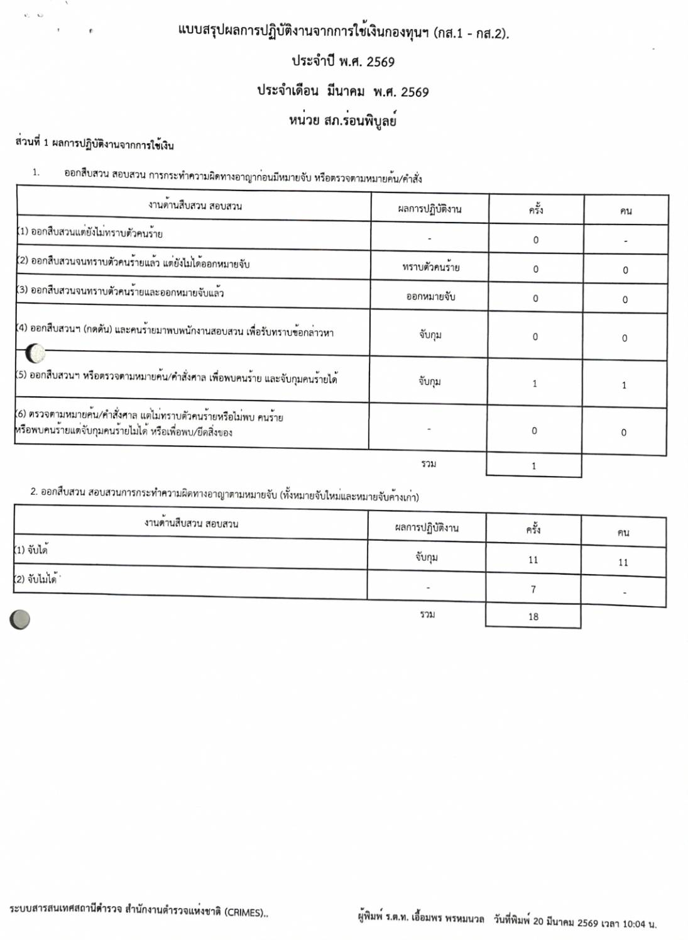
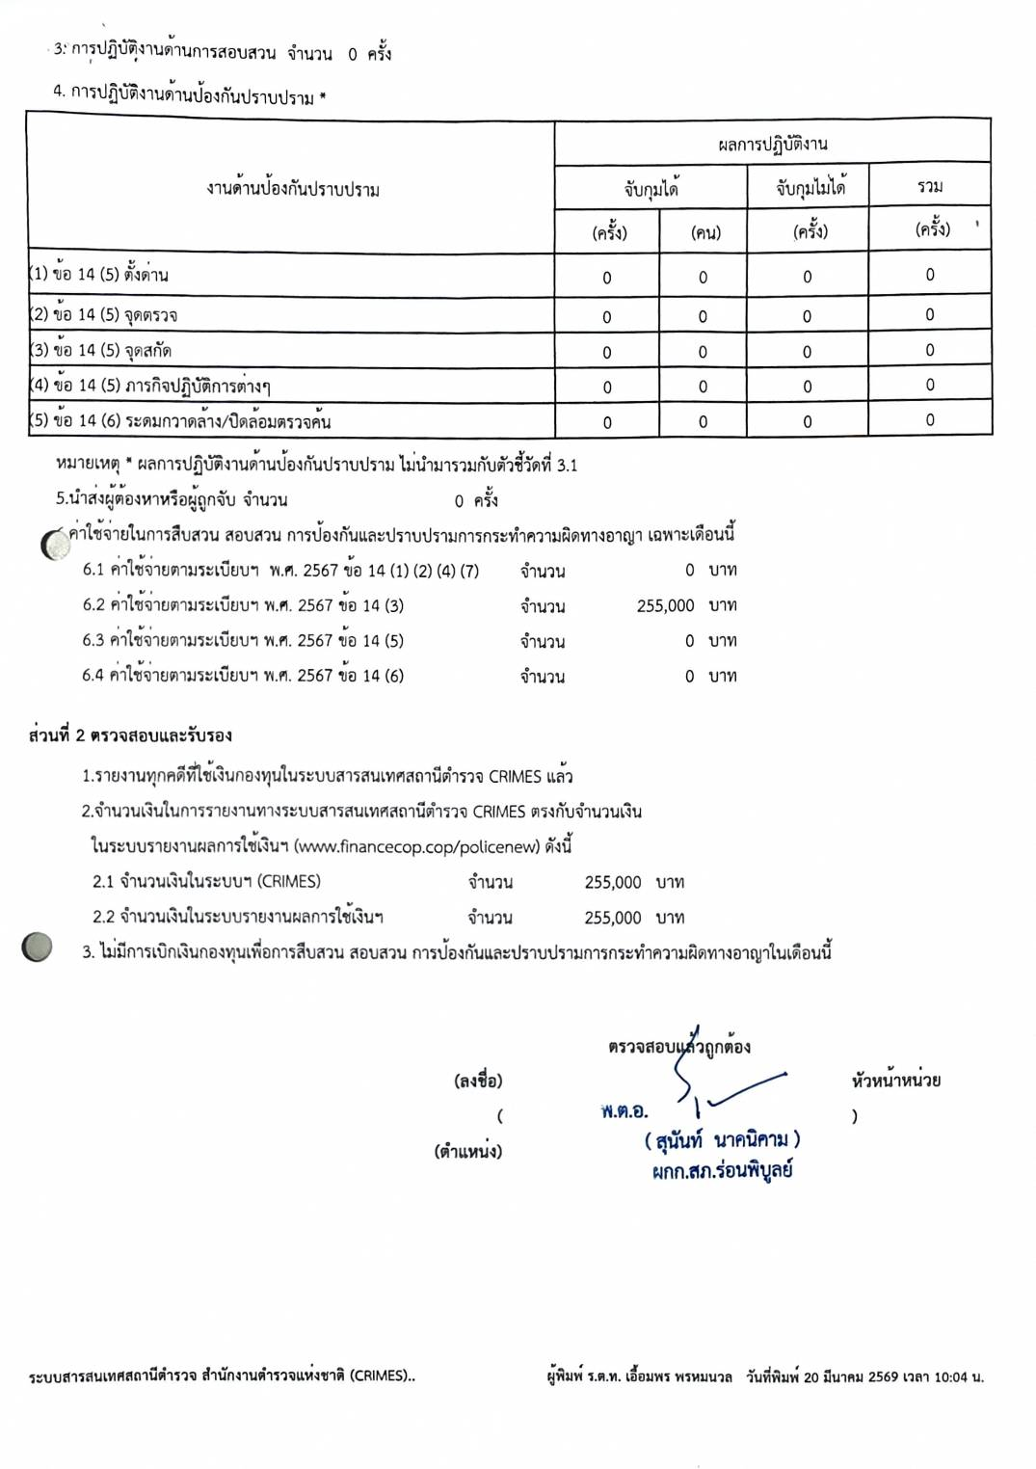
ข้อมูลเงินกองทุนเพื่อการสืบสวน สอบสวน การป้องกันและปราบปรามการกระทำความผิดทางอาญา
สถานีตำรวจภูธรร่อนพิบูลย์
ข้อมูล ณ 31 พฤษภาคม 2569
รายการ | ไตรมาสที่ 4 (ต.ค.-ธ.ค.68) |  | ไตรมาสที่ 1 (ม.ค.-มี.ค.69) |  | ไตรมาสที่ 2 (เม.ย.-มิ.ย.69) |  | ไตรมาสที่ 3 (ก.ค.-ก.ย.69) |  | ไตรมาสที่ 4 (ต.ค.-ธ.ค.69)
 | จัดสรร | เบิกจ่าย | จัดสรร | เบิกจ่าย | จัดสรร | เบิกจ่าย | จัดสรร | เบิกจ่าย | จัดสรร | เบิกจ่าย
ได้รับจัดสรรจากกองการเงิน | ไม่มี | ไม่มี | 255,000 | 255,000 | 255,000 | ไม่มี | ไม่มี | ไม่มี | ไม่มี | ไม่มี

รวมเงิน | ไม่มี | ไม่มี | 255,000 | 255,000 | 255,000 | ไม่มี | ไม่มี | ไม่มี | ไม่มี | ไม่มี
รวมจำนวนคดีที่ใช้เงินกองทุนฯ | ......คดี |  | 19 คดี |  | ......คดี |  | ......คดี |  | ......คดี

สรุปผลการปฏิบัติงานจากการใช้เงินกองทุนฯ (กส.1-กส.2)

